Actividades
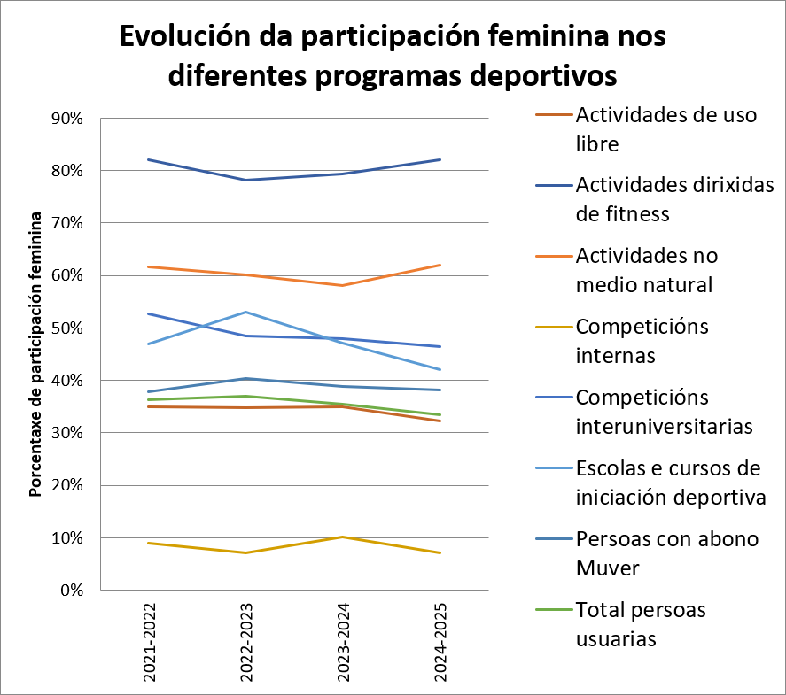
 |  |  |  |  |  |  |  |  | Unidade de Análises e Programas

Actividades deportivas e saudables, curso 2024/2025
Fonte: Área de benestar, saúde e deporte
Data de publicación: xullo 2026

1. Actividades nas instalacións

Uso libre | OURENSE |  |  | PONTEVEDRA |  |  | VIGO |  |  | Participación total | % participación actividade
 | Homes | Mulleres | Total | Homes | Mulleres | Total | Homes | Mulleres | Total
Atletismo | 637 | 238 | 875 | 0 | 0 | 0 | 365 | 149 | 514 | 1389 | 38%
BTT | 0 | 0 | 0 | 0 | 0 | 0 | 14 | 7 | 21 | 21 | 1%
Fitness | 469 | 203 | 672 | 318 | 270 | 588 | 653 | 291 | 944 | 2204 | 60%
Escalada | 0 | 0 | 0 | 0 | 0 | 0 | 23 | 24 | 47 | 47 | 1%
Total | 1106 | 441 | 1547 | 318 | 270 | 588 | 1055 | 471 | 1526 | 3661

Actividades dirixidas | OURENSE |  |  | PONTEVEDRA |  |  | VIGO |  |  | Participación total | % participación actividade
 | Homes | Mulleres | Total | Homes | Mulleres | Total | Homes | Mulleres | Total
Adestramento funcional | 6 | 24 | 30 | 0 | 0 | 0 | 11 | 51 | 62 | 92 | 14%
Adestramento personalizado | 2 | 14 | 16 | 0 | 0 | 0 | 0 | 0 | 0 | 16 | 2%
Body Pump | 4 | 30 | 34 | 0 | 0 | 0 | 0 | 0 | 0 | 34 | 5%
Ciclo indoor | 0 | 0 | 0 | 0 | 0 | 0 | 0 | 0 | 0 | 0 | 0%
CORE | 0 | 0 |  | 0 | 0 | 0 | 6 | 63 | 69 | 69 | 11%
Educación postural | 4 | 25 | 29 | 0 | 0 | 0 | 0 | 0 | 0 | 29 | 5%
HIIT | 0 | 0 | 0 | 29 | 96 | 125 | 22 | 30 | 52 | 177 | 28%
Ioga | 3 | 39 | 42 | 0 | 0 | 0 | 12 | 55 | 67 | 109 | 17%
Pilates | 0 | 0 | 0 | 16 | 100 | 116 | 0 | 0 | 0 | 116 | 18%
Total | 19 | 132 | 151 | 45 | 196 | 241 | 51 | 199 | 250 | 642

2. Escolas e cursos de iniciación deportiva

 | OURENSE |  |  | PONTEVEDRA |  |  | VIGO |  |  | Participación total | % participación actividade
 | Homes | Mulleres | Total | Homes | Mulleres | Total | Homes | Mulleres | Total
Bádminton | 0 | 0 | 0 | 14 | 27 | 41 | 12 | 6 | 18 | 59 | 10%
Baloncesto | 0 | 0 | 0 | 34 | 22 | 56 | 0 | 0 | 0 | 56 | 10%
Escalada deportiva | 0 | 0 | 0 | 0 | 0 | 0 | 5 | 6 | 11 | 11 | 2%
Escalada en bloque | 0 | 0 | 0 | 0 | 0 | 0 | 37 | 28 | 65 | 65 | 11%
Jiu Jitsu | 0 | 0 | 0 | 0 | 0 | 0 | 45 | 14 | 59 | 59 | 10%
Pickleball | 0 | 0 | 0 | 0 | 0 | 0 | 10 | 14 | 24 | 24 | 4%
Rugby | 0 | 0 | 0 | 0 | 0 | 0 | 12 | 3 | 15 | 15 | 3%
Tenis | 27 | 16 | 43 | 0 | 0 | 0 | 29 | 21 | 50 | 93 | 16%
Tenis infantil | 12 | 12 | 24 | 0 | 0 | 0 | 0 | 0 | 0 | 24 | 4%
Tenis de mesa | 0 | 0 | 0 | 0 | 0 | 0 | 7 | 1 | 8 | 8 | 1%
Voleibol | 23 | 17 | 40 | 26 | 27 | 53 | 30 | 22 | 52 | 145 | 25%
Volei Praia | 6 | 2 | 8 | 0 | 0 | 0 | 0 | 0 | 0 | 8 | 1%
Xadrez | 1 | 1 | 2 | 0 | 0 | 0 | 0 | 0 | 0 | 2 | 0%
Total | 69 | 48 | 117 | 74 | 76 | 150 | 187 | 115 | 302 | 569

3. Actividades na natureza

 | Homes | Mulleres | Total
Caiac-mergullo-andaina | 7 | 14 | 21
Descenso de rápidos | 19 | 20 | 39
Flyboard | 12 | 10 | 22
Mergullo | 6 | 10 | 16
Surf | 28 | 43 | 71
Wakeboard | 20 | 10 | 30
Windsurf | 9 | 12 | 21
Total | 101 | 119 | 220

4. Exploracampus
 | Nº participantes
Andaina do solpor no Monte Galiñeiro | 31

5. Rutas culturais

 | Homes | Mulleres | Total
Ruta 1: Praias de Portugal | 34 | 60 | 94
Ruta 2: Cultura e Natureza. Montederramo-Macizo Central (Ourense) | 29 | 63 | 92
Ruta 3: Mosteiro de Carboeiro-Fervenza do Toxa | 25 | 51 | 76
Ruta 4: Nogueira de Ramuin-Rubeira Sacra | 33 | 53 | 86
Ruta 5: Covelo-Aserradeiro Os Carranos | 32 | 51 | 83
Ruta 6: Bosques Máxicos (Castro Caldelas-Ourense) | 40 | 59 | 99
Ruta 7: Devesa de Rogueira (Folgoso do Courel-Lugo) | 34 | 47 | 81
Ruta 8: Santa Comba (Bande-Ourense) | 26 | 56 | 82
Ruta 9: Fragas do Eume (Pontedeume-A Coruña) | 37 | 73 | 110
Ruta 10: Camiño dos Faros. De Arou a Cabo Vilán (Camariñas-A Coruña) | 43 | 102 | 145
Total | 333 | 615 | 948

6. Servizos de medicina deportiva e valoración funcional

Cuestionario de aptitude para o exercicio | Risco moderado ou alto |  |  | Risco baixo |  |  | Sen risco
 | Homes | Mulleres | Media idade/total persoas | Homes | Mulleres | Media idade/total persoas | Homes | Mulleres | Media idade/total persoas
Idade media | 32.40 | 26.80 | 29.60 | 37.10 | 32.60 | 34.85 | 26.50 | 28.40 | 27.45
Nº persoas | 75 | 115 | 190 | 110 | 165 | 275 | 1148 | 871 | 2019

Medicina deportiva | OURENSE |  |  | PONTEVEDRA |  |  | VIGO |  |  | Participación total
 | Homes | Mulleres | Total | Homes | Mulleres | Total | Homes | Mulleres | Total |  | % mulleres
Antropometría | 4 | 4 | 8 | 13 | 12 | 25 | 55 | 24 | 79 | 112 | 32.14%

6. Evolución da participación das mulleres nos diferentes programas deportivos

Instalacións
 |  |  |  |  |  |  | Unidade de Análises e Programas
Porcentaxe de ocupación, uso colectivo
Actividades deportivas e saudables, curso 2024/2025
Fonte: Área de benestar, saúde e deporte
Data de publicación: xullo 2026
Actividades propias versus actividades externas
Ocupación das instalacións de uso colectivo |  | Horas de apertura | % ocupación | % actividades propias /uso libre | % actividades externas
Ourense | Campo de fútbol/Rugby | 3507 | 28.36% | 18.35% | 81.65%
 | Pista de atletismo | 3575.7 | 19.56% | 77.33% | 22.68%
 | Pista polideportiva cuberta | 3547 | 49.50% | 37.05% | 62.95%
 | Pistas de tenis (2) | 3484 | 34.01% | 43.06% | 56.94%
 | Sala multiusos | 3715 | 28.42% | 98.13% | 1.87%
 | Tenis de mesa (2) | 3521 | 6.49% | 59.08% | 40.92%
Pontevedra | Pista polideportiva | 4326.5 | 40.87% | 36.04% | 63.96%
 | Tenis de mesa (1) | 2737 | 1.68% | 69.57% | 30.43%
Vigo | Campo de herba sintética | 3333 | 32.56% | 35.60% | 64.40%
 | Campo de herba natural | 3544 | 3.00% | 9.41% | 90.59%
 | Muro de escalada | 3321 | 26.65% | 30.17% | 69.83%
 | Pista de atletismo | 3233 | 34.71% | 88.16% | 11.84%
 | Pista polideportiva | 3227.33 | 54.76% | 33.41% | 66.59%
 | Pistas de tenis (5) | 3456.6 | 20.85% | 60.16% | 39.84%
 | Salas multiusos (3) | 3520 | 14.40% | 99.01% | 0.99%
 | Tenis de mesa (5) | 2520 | 11.19% | 81.63% | 18.37%

Uso individual por sexo
Tipo de usuarios/as, uso individual
Usos das instalacións de uso individual |  | Total usos | % uso com. univ. | % uso externo | % uso homes | % uso mulleres
Ourense | Pista de atletismo | 7182 | 37.65% | 62.35% | 66.46% | 33.54%
 | Sala cardio-fitness | 19778 | 86.08% | 13.92% | 77.50% | 22.50%
 | Sala de usos múltiples | 2309 | 91.21% | 8.79% | 13.90% | 86.10%
Pontevedra | Actividades dirixidas na pista polideportiva | 4247 | 82.32% | 17.68% | 30.96% | 69.04%
 | Sala cardio-fitness | 14245 | 89.38% | 10.62% | 59.51% | 40.49%
Vigo | Escolas deportivas en herba sintética | 24 | 75.00% | 25.00% | 62.50% | 37.50%
 | Escolas deportivas na pista polideportiva | 503 | 97.61% | 2.39% | 78.33% | 21.67%
 | Bicicletas BTT | 21 | 71.43% | 28.57% | 66.67% | 33.33%
 | Muro de escalada | 694 | 88.47% | 11.53% | 43.80% | 56.20%
 | Pista de atletismo | 4606 | 24.62% | 75.38% | 70.32% | 29.68%
 | Sala cardio-fitness | 25503 | 88.08% | 11.92% | 74.02% | 25.98%
 | Sala usos múltiples | 3410 | 98.09% | 1.91% | 28.06% | 71.94%

